仓库与生产分类（教材解读）
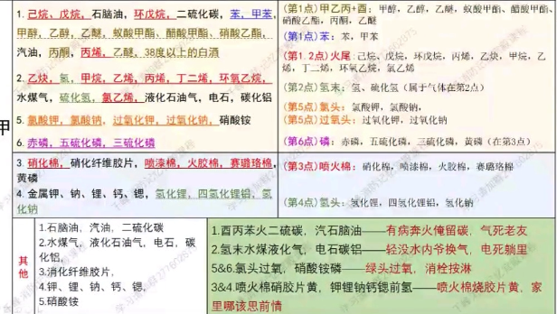
 |  | 仓库分类 |  | 车间分类
类型 | 特征 | 例子 | 说明
甲类 | 1.闪点<28°C的液体 | 1、己烷、戊烷，石脑油，环戊烷，二硫化碳，苯，甲苯，甲醇，乙醇，乙醚， 蚁酸甲酯、醋酸甲酯、硝酸乙酯，汽油， 丙酮，丙烯，酒精度为 38 度以上的白酒 | 1、含甲乙丙 2、含烷苯烯（分子简单） 3、特殊 | 1.闪点小于 28°C的油品和有机溶剂的提炼、回收或洗 涤部位及其泵房，橡胶制品的涂胶和胶浆部位，二硫化碳的粗馏、精馏工段及其应用部位，青霉素提炼部位， 原料药厂的非纳西丁车间的烃化、回收及电感精馏部位， 皂素车间的抽提、结晶及过滤部位，冰片精制部位，农药厂乐果厂房，敌敌畏的合成厂房，磺化法糖精厂房， 氯乙醇厂房，环氧乙烷、环氧丙烷工段，苯酚厂房的硫化、蒸馏部位，焦化厂吡啶工段，胶片厂片基厂房，汽油加铅室，甲醇、乙醇、丙酮、丁酮异丙醇、醋酸乙酯、 苯等的合成或精制厂房，集成电路工厂的化学清洗间(使 用闪点<28°C的液体)，植物油加工厂的浸出车间;白酒液态法酿酒车间、酒精蒸馏塔，酒精度为 38 度及以上的 勾兑车间、灌装车间、酒泵房;白兰地蒸馏车间、勾兑车间、灌装车间、酒泵房（对比丙类白兰地成品仓库）
 | 2、爆炸下限<10%的气体，受到水 或空气中水蒸气的作用能产生爆炸下限<10%气体的固体物质 | 乙炔，氢，甲烷，乙烯，丙烯，丁二烯，环氧乙烷，水煤气（氢气+一氧化碳混合物），硫化氢，氯乙烯，液化石油气，电石，碳化铝 | 1、含甲乙丙 2、含氢 3、特殊 | 2.乙炔站，氢气站，石油气体分馏(或分离)厂房， 氯乙烯厂房，乙烯聚合厂房，天然气、石油伴生气、矿井气、水煤气或焦炉煤气的净化(如脱硫)厂房压缩机 室及鼓风机室，液化石油气罐瓶间，丁二烯及其聚合厂 房，醋酸乙烯厂房，电解水或电解食盐厂房，环己酮厂 房，乙基苯和苯乙烯厂房，化肥厂的氢氮气压缩厂房， 半导体材料厂使用氢气的拉晶车间，硅烷热分解室
 | 3.常温下能自行分解或在空气中 氧化能导致迅速自燃或爆炸的物质 | 硝化棉，硝化纤维胶片，喷漆棉， 火胶棉，赛璐珞棉，黄磷 | 1、硝化 2、易燃+棉 | 3.硝化棉厂房及其应用部位，赛璐珞厂房，黄磷制备 厂房及其应用部位，三乙基铝厂房，染化厂某些能自行 分解的重氮化合物生产，甲胺厂房，丙烯腈厂房
 | 4.常温下受到水或空气中水蒸气 的作用能产生可燃气体并引起燃烧 或爆炸的物质 | 金属钾、钠、锂、钙、锶，氢化锂、 氢化钠，四氢化锂铝 | 1、活泼金属 | 4.金属钠、钾加工房及其应用部位，聚乙烯厂房的一 氯二乙基铝部位、三氯化磷厂房，多晶硅车间三氯氢硅 部位，五氧化二磷厂房
 | 5.遇酸、受热、撞击、摩擦以及 遇有机物或硫黄等易燃的无机物，极 易引起燃烧或爆炸的强氧化剂 | 5.氯酸钾、氯酸钠、过氧化钾、过氧化钠，硝酸铵（炸药主要成分） | 1、氯酸、 3、过氧 | 5.氯酸钠、氯酸钾厂房及其应用部位，过氧化氢厂房， 过氧化钠、过氧化钾厂房，次氯酸钙厂房
 | 6.受撞击、摩擦或与氧化剂、有 机物接触时能引起燃烧或爆炸的物 质 | 6.赤磷，五硫化二磷，三硫化二磷 | 磷 | 6.赤磷制备厂房及其应用部位，五硫化二磷厂房及其 应用部位 7.洗涤剂厂房石蜡裂解部位，冰醋酸裂解厂房（在密闭设备内操 作温度不小于物质本 身自燃点的生产。
乙类 | 闪点≥28°C至<60°C的液体 | 煤油，松节油，丁烯醇，异戊醇， 丁醚， 醋酸丁酯，硝酸戊酯，乙酰丙酮（对比甲类丙酮）， 环己胺，溶剂油，冰醋酸，樟脑油，蚁酸 | 1、丁戊己 2、最后+酸 | 闪点≥28°C至<60°C的油品和有机溶剂的提炼、回收、 洗涤部位及其泵房，松节油或松香蒸馏厂房及其应用部 位，醋酸酐精馏厂房，己内酰胺厂房，甲酚厂房，氯丙 醇厂房，樟脑油提取部位，环氧氯丙烷厂房，松针油精 制部位，煤油灌桶间
 | 2.爆炸下限≥10%的气体 | 氨气，一氧化碳 |  | 2.一氧化碳压缩机室及净化部位，发生炉煤气或鼓风炉 煤气净化部位，氨压缩机房
 | 不属于甲类的氧化剂 | 硝酸铜，铬酸，亚硝酸钾，重铬酸钠，铬酸钾，硝酸，硝酸汞，硝酸钴，发烟硫酸，漂白粉 | 1、（亚）硝酸+金属 | 3.发烟硫酸或发烟硝酸浓缩部位，高锰酸钾厂房，重铬 酸钠(红钒钠)厂房
 | 不属于甲类的易燃固体 | 硫黄（对比丙类颗粒大的成型硫磺），镁粉，铝粉，赛璐珞板(片)（对比赛璐珞棉）， 樟脑（结合樟脑油），萘，生松香，硝化纤维漆布，硝化纤维色片（对比甲类硝化纤维胶片） |  | 4.樟脑或松香提炼厂房，硫黄回收厂房，焦化厂精萘厂 房
 | 助燃气体 | 氧气，氟气液氯 |  | 5.氧气站，空分厂房
 | 常温下与空气接触能缓慢氧化， 积热不散引起自燃的物品 | 漆布及其制品，油布及其制品，油纸及其制品，油绸及其制品（对比生产是丙类） | 油、漆浸纸、布、绸 | 6.铝粉或镁粉厂房，金属制品抛光部位，煤粉厂房， 面粉厂的碾磨部位，活性炭制造及再生厂房，谷物筒仓 工作塔，亚麻厂的除尘器和过滤器室（对比丙类仓库）
丙 | 闪点≥60°C的液体 | 动物油，植物油，沥青，蜡，润滑油，机油，重油，闪点≥60°C的柴油，糖醛，白兰地成品库 | 1、食用油 2、燃料油 | 闪点≥60°C的油品和有机液体的提炼、回收工段及 其抽送泵房，香料厂的松油醇部位和乙酸松油脂部位， 苯甲酸厂房，苯乙酮厂房，焦化厂焦油厂房，甘油、桐 油的制备厂房，油浸变压器室，机器油或变压油灌桶间， 柴油灌桶间，润滑油再生部位，配电室(每台装油量>60kg 的设备)，沥青加工厂房，植物油加工厂的精炼部位
 | 可燃固体 | 化学、人造纤维及其织物，纸张， 棉、毛、丝、麻及其织物，谷物，面粉（对比乙类车间）， 粒径≥2mm 的工业成型硫黄（对比乙类硫磺），天然橡胶及其制品，竹、木及其制品，中药材，电视 机、收录机等电子产品，计算机房已录数据的磁盘储存间，冷库中的鱼、肉间 | 1、日常用品 2、电子产品 | 2.煤、焦炭、油母页岩的筛分、转运工段和栈桥或储 仓，木工厂 房，竹、藤加工厂房，橡胶制品的压延、成 型和硫化厂房，针织品厂房，纺织、印染、化纤生产的 干燥部位，服装加工厂房，棉花加工和打包厂房，造纸 厂备料、干燥厂房，印染厂成品厂房，麻纺厂粗加工厂 房，谷物加工房，卷烟厂的切丝、卷制、包装厂房，印 刷厂的印刷厂房，毛涤厂选毛厂房，电视机、收音机装 配厂房，显像管厂装配工段烧枪间，磁带装配厂房，集 成电路工厂的氧化扩散间、光刻间，泡沫塑料厂的发泡、 成型、印片压花部位，饲料加工厂房，畜(禽)屠宰、 分割及加工车间、鱼加工车间
丁 | 难燃烧物品 | 自熄性塑料及其制品，酚醛泡沫塑料及其制品，水泥刨花板 | 自熄性、水泥 | 1.金属冶炼、锻造、铆焊、热轧、铸造、热处理厂房 2.锅炉房，玻璃原料熔化厂房，灯丝烧拉部位，保温 瓶胆厂房，陶瓷制品的烘干、烧成厂房，蒸汽机车库， 石灰焙烧厂房，电石炉部位，耐火材料烧成部位，转炉 厂房，硫酸车间焙烧部位，电极煅烧工段配电室(每台 装油量≤60kg 的设备) 3.难燃铝塑料材料的加工厂房，酚醛泡沫塑料的加工 厂房，印染厂的漂炼部位，化纤厂后加工润湿部位 | 工厂需要烧火、高温部分
戊 | 不燃烧物品 | 钢材，铝材，玻璃及其制品，搪瓷制品， 陶瓷制品，不燃气体，玻璃棉，岩棉，陶瓷棉，硅酸铝纤维，矿棉，石膏及其无纸 制品，水泥，石，膨胀珍珠岩 | 不燃+棉，还是不燃 | 制砖车间，石棉加工车间，卷扬机室，不燃液体的泵 房和阀门室，不燃液体的净化处理工段，金属(镁合金 除外)冷加工车间，电动车库，钙镁磷肥车间(焙烧炉 除外)，造纸厂或化学纤维厂的浆粕蒸煮工段，仪表、器 械或车辆装配车间，氟利昂（不燃气体）厂房，水泥厂的轮窑厂房， 加气混凝土厂的材料准备、构件制作厂房 | 工厂冷部分

防火间距
 | 民用建筑 |  |  |  |  |  | 备注
 | 建筑类别 |  | 高层民用建筑 | 裙房和其他民用建筑 |  |  | 1、A+B1+B2，一二级，B=0，三级，B=1，四级 B=3 单多—单多：A=6 高层—高层：A=13 2、高—单多。6—7—9基础上，分别加3—4—5

 |  |  | 一、二级 | 一、二级 | 三级 | 四级

 | 高层民用建筑 | 一、二级 | 13 | 9 | 11 | 14

 | 裙房和其他民用建筑 | 一、二级 |  | 6 | 7 | 9

 |  | 三级 |  |  | 8 | 10

 |  | 四级 |  |  |  | 12

 | 特殊情况：
少25% 1、外突出不燃 2、一般窗户不正对 3、面积之和小于等于5% | 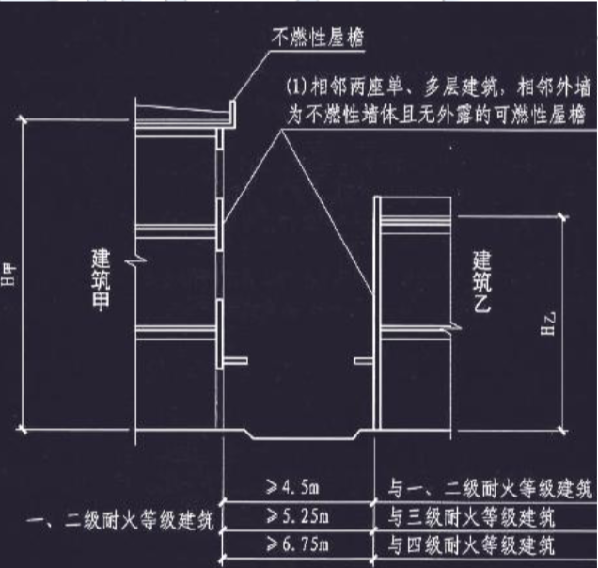 1、相邻两座单、多层建筑，当相邻外墙为不燃性墙体且无外露的可燃性屋檐，每面外墙上无防 火保护的门、窗、洞口不正对开设且面积之和不大于该外墙面积的 5%时，其防火间距可按本表规定减 少 25%。
不限 情况一、高外侧防火墙 情况二： 1、高外侧防火墙且高出15m 2、低耐火一二级 | 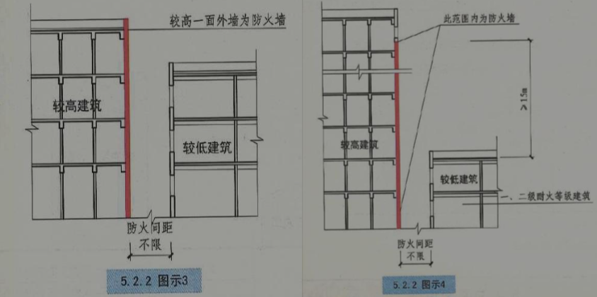 2)两座建筑相邻较高一面外墙为防火墙，或高出相邻较低一座一、二级耐火等级建筑的屋面 15m 及以下范围内的外墙为防火墙时，其防火间距可不限
不限 1、两座等高均耐火一二级 2、一座外侧防火墙+其房顶1h | 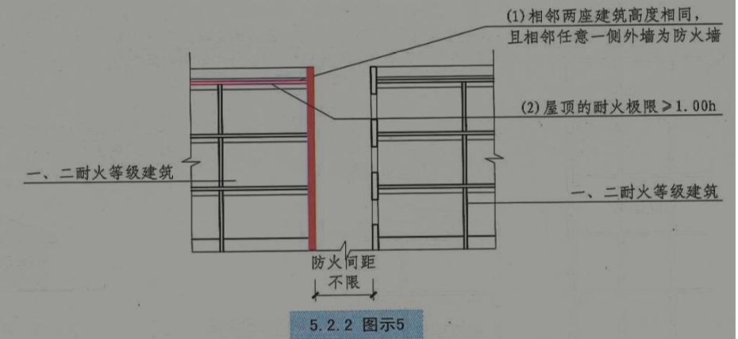 3)相邻两座高度相同的一、二级耐火等级建筑中相邻任一侧外墙为防火墙，屋顶的耐火极限不低 于 1.00h 时，其防火间距可不限。
高层（一座或两座）4m 单多3.5 1、低一二耐火+ 2、外侧防火墙+ 3、其房顶1h+ 4、房顶无开孔 | 4)相邻两座建筑中较低一座建筑的耐火等级不低于二级，屋顶的耐火极限不低于 1.00h，屋顶无 天窗且相邻较低一面外墙为防火墙时，其防火间距不应小于 3.5m;对于高层建筑，不应小于 4m。
高层（一座或两座）4m 单多3.5 1、低一二耐火+其房顶1h+无开孔 2、高开窗甲级/防火分隔/防火卷帘 | 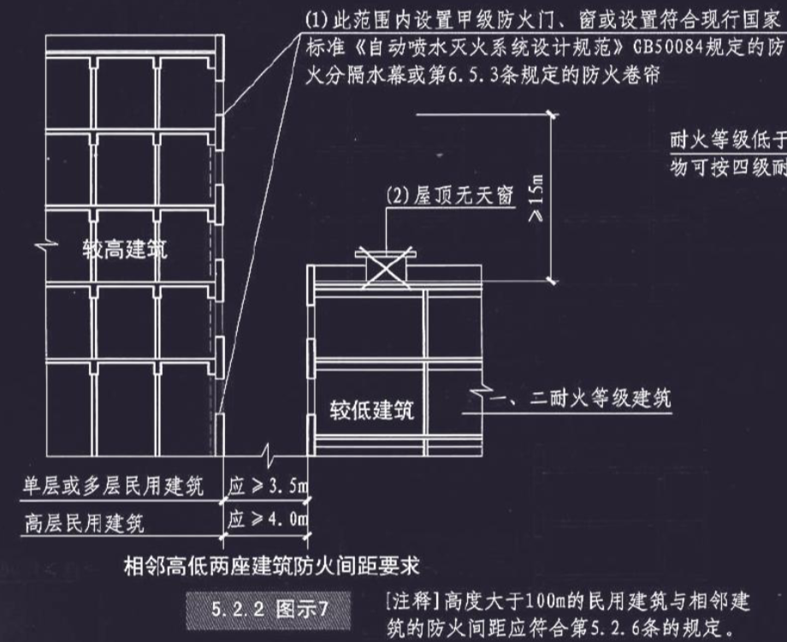 5)相邻两座建筑中较低一座建筑的耐火等级不低于二级且屋顶无天窗，相邻较高一面外墙高出较 低一座建筑的屋面 15m 及以下范围内的开口部位设置甲级防火门、窗，或设置符合规定的防火分隔水 幕或防火卷帘时，其防火间距不应小于 3.5m;对于高层建筑，不应小于 4m。
超过100m（不含）不能缩减！！
现代建筑，按表执行 耐火等级不满4级，按4级计算
工业建筑间与民用建筑的防火间距
 |  |  | 甲类 厂房 | 乙类厂房(仓库) |  |  | 丙、丁、戊类厂房(仓库) |  |  |  | 民用建筑 |  |  |  |  | 备注
 |  |  |  |  |  |  |  |  |  |  |  |  |  |  |  | 1、A+B1+B2 2、见高层，A=13 见甲A=12 三级：B=2，四级：B=4 3、民用建筑裙房多层=丙丁戊厂房计算 4、固定值：
 |  |  | 单、 多层 | 单、多层 |  | 高层 | 单、多层 |  |  | 高层 | 裙房，单、多 层 |  |  | 高层

 |  |  | 一、 二层 | 一、 二级 | 三级 | 一、二 级 | 一、 二级 | 三级 | 四级 | 一、二 级 | 一 、 二 级 | 三 级 | 四 级 | 一 类 | 二 类

甲类厂房 | 单、多层 | 一、二级 | 12 | 12 | 14 | 13 | 12 | 14 | 16 | 13 | 25 |  |  | 50
乙类厂房 | 单、多层 | 一、二级 | 12 | 10 | 12 | 13 | 10 | 12 | 14 | 13
 |  | 三级 | 14 | 12 | 14 | 15 | 12 | 17 | 16 | 15
 | 高层 | 一、二级 | 13 | 13 | 12 | 13 | 13 | 15 | 17 | 13
丙 | 单多层 | 一二级 | 12 | 10 | 12 | 13 | 10 | 12 | 14 | 13 | 10 | 12 | 14 | 20 | 15
 |  | 三级 | 14 | 12 | 14 | 15 | 12 | 14 | 16 | 15 | 12 | 14 | 16 | 25 | 20
 |  | 四级 | 16 | 14 | 16 | 17 | 14 | 16 | 18 | 17 | 14 | 16 | 18
 | 高层 | 一二级 | 13 | 13 | 15 | 13 | 13 | 15 | 17 | 13 | 13 | 15 | 17 | 20 | 15
丁戊厂房 | 单多层 | 一二级 | 12 | 10 | 12 | 13 | 10 | 12 | 14 | 13 | 10 | 12 | 14 | 15 | 13
 |  | 三级 | 14 | 12 | 14 | 15 | 12 | 14 | 16 | 15 | 12 | 14 | 16 | 18 | 15
 |  | 四级 | 16 | 14 | 16 | 17 | 14 | 16 | 18 | 17 | 14 | 16 | 18
 | 高层 | 一二级 | 13 | 13 | 15 | 13 | 13 | 15 | 17 | 13 | 13 | 15 | 17 | 15 | 13

特殊：（厂房）
1、乙(甲)类厂房与重要公共建筑的防火间距不宜(不应)小于 50m; 大于等于50m 甲乙类厂房 重要公共建筑
2、乙(甲)类厂房与明火或散发火花地点的，防火间距不宜(不应)小于 30m 大于等于30m 甲乙类厂房 明火或散发火花地点
3、单、多层戊类厂房之间及与戊类仓库（单多高）的防火间距可按本表的规定减少 2m 减少2m 单多层 戊类厂房仓库
4、单多层戊类厂房与民用建筑（单多高/公共+住宅）的防火间距 可将戊类厂房等同民用建筑，按民用建筑的规定执行 视 同民用与民用间距 单多戊类厂房与民用
5、为丙、丁、戊类厂房服务而单独设置的生活用房（食堂/浴室/更衣室/宿舍）应按民用建筑确定，与所属厂房的防火间距不应小于 6m 丙丁戊配套服务
类似于下同民用
6、不限：高+低，高的邻面为防火墙（除甲类厂房，不小于4m）
7、不限：两座，同高+都一二等级+防火墙及楼顶1h（除甲类厂房，不小于4m）
8、减25%：两座丙丁戊+不燃外墙+不燃/难燃屋檐+普通门洞窗5%以内+不正对
9、两座厂房+都是1、2级+低外墙防火墙且楼顶1h，甲乙类厂房6m，丙丁戊4m
10、两座厂房+都是1、2级+高墙门窗设甲级防火门/窗或者防火分隔水幕或防火卷帘，甲乙类厂房6m，丙丁戊4m
11、发电厂内的主变压器的油量可按单台确定
12、耐火等级低于四级的既有厂房，其耐火等级可按四级确定。
13、当丙、丁、戊类厂房与丙、丁、戊类仓库相邻时，应符合以上第 2)条和第 3)条的规定
14、埋地罐 不限 厂房外附设有化学易燃物品设备：总容量不大于 15m3 的丙类液体储罐，当直埋于厂房外墙外，且面向储罐一面 4.0m 范围内的外墙为 防火墙时，其防火间距不限
15、厂区围墙与厂区内建筑的间距不宜小于 5m，围墙两侧建筑的间距应满足相应建筑的防火间距要求
特殊（仓库）
1、单层、多层戊类仓库之间的防火间距，可按本表减少 2m。 （甲乙类按表格，无放宽）
2、两座仓库的相邻外墙均为防火墙时，防火间距可以减小，但丙类不应小于 6m;丁、戊类不应小 于 4m （甲乙类按表格，无放宽）
3、不限：两座仓库相邻较高一面外墙为防火墙，且总占地面积不大于规范规定的最大允许占地面积 规定时，其防火间距不限 （占地面积合规）
4、不限：两座仓库 高度相同的一、二级耐火等级建筑中相邻任 一侧外墙为防火墙且屋顶的耐火极限不低于 1.00h，且总占地面积不大于规范规定的最大允许占地面积 规定时 （占地面积合规）
5、除乙类第 6 项物品(常温下与空气接触能缓慢氧化，积热不散引起自燃的物品，油/漆布)外的乙类仓库， 与民用建筑之间的防火间距不宜小于 25m， 与重要公共建筑的防火间距不应小于 50m

平面布置
设备用房
设备名称 | 位置（原则：有爆炸危险的与人多分开，不能一墙之隔不能一层楼版） | 楼层 | 疏散门 | 防火分隔（2+1.5） | 分隔上的门（除消控室乙，其他都是甲） | 其他要求-燃料
锅炉房（爆炸）、变压器室（油） | 外 1、设置在建筑外的专用房间内（最好） 贴邻 2、贴邻民用建筑 时，专用房间的耐火等级不应低于二级+防火墙分隔+不应贴邻人员密集 场所 内 3、布置在民用建筑内时，不应布置在人员密集场所的上一层、下一层或贴临。（隔开人员密集） | 1、首层或地下一层的靠外墙部位（1，-1） 2、锅炉房放宽： ——常(负)压燃油（泄危小）或燃气锅炉，可设置在地下二层或屋顶上。(-2) ——屋顶上的常(负)压燃气锅炉，距离通向屋面的安全出口不小于 6m。 ——（除锅炉外，其他有燃气的均可）采用相对密度(与空气密度的比值)不小于 0.75 的可燃气体为燃料的锅炉，不得设置在地下或半地下 | 直通室外或安全出口（疏散楼梯间） | 耐火极限不低于 2.00h 的防火隔墙(变压器室之间)和 1.50h 的不燃性楼板（2+1.5） | 甲级防火门、窗 （甲） | 1、锅炉房储油间：燃油锅炉房用丙类液体作燃料。总储存量不得大于 1m3，且应采用耐火极限不低于 3.00h 的防火隔墙与锅炉间分隔，如开门甲级防火门。（3+甲） 2、锅炉房+变压器室：火灾报警装置、独立的通风系统和与灭火设施。建筑内其他部位有自动喷水灭火系统时，也要设。 3、油浸变压器的总容量不大于 1260kV·A，单台容量不大于 630kV·A 4、变压器室防流散设施：油浸变压器、多油开关室、高压电容器室，设置防止油品流散的设施;对于油浸变压器，应设置能储存变压器全部油量的事故储油设施。
柴油发电机房（油） | 内 3、布置在民用建筑内时，不应布置在人员密集场所的上一层、下一层或贴临。（隔开人员密集） | 首层及地下一、二层（1，-1） | 不要求 | 耐火极限不低于 2.00h 的防火隔墙(变压器室之间)和 1.50h 的不燃性楼板（2+1.5） | 甲级防火门、窗 （甲） | 1、锅炉房储油间：燃油锅炉房用丙类液体作燃料。总储存量不得大于 1m3，且应采用耐火极限不低于 3.00h 的防火隔墙与锅炉间分隔，如开门甲级防火门。（3） 2、火灾报警装置、独立的通风系统和与灭火设施。建筑内其他部位有自动喷水灭火系统时，也要设
消防控制室 | 单独建造时，耐火等级一、二级 | 首层或地下一层的靠外墙部位（1，-1） 远离电磁干扰及产生影响的设备； 严禁无关电线、水管过 | 直通室外或安全出口（疏散楼梯间） | 耐火极限不低于 2.00h 的防火隔墙(变压器室之间)和 1.50h 的不燃性楼板（2+1.5） | 甲级：通风、空调机房和变配电室开向建筑 乙级：消防控制室和其他设备房间
消防水泵房/ |  | -2层（含）以上， 不能放-3层且-10m（不含）以下。否则灭火不方便不应设置在地下室内地面与室外出入口地坪 高差大于 10m 的楼层内 |  |  | 消防水 泵房的门应采用甲级防火门。

人员密集性场所（公共建筑） 人多
名称 | 要求
观众厅、会议厅、多功能厅 （3厅） | 1、在地下或半地下时，宜在地下一层，不得在地下三层及以下楼层。（最低-2） 2、耐火等级一二级，首层、二层或三层 （1、2、3） 3、三级耐火等级的建筑内时，不得布置在三层及以上楼层（1、2） 4、在四层及以上楼层时，每个观众厅的建筑面积不宜大于 400 m²，且一个厅、室 的疏散门不少于 2 个 5、当设置在高层建筑内时，应设置火灾自动报警系统和自 动喷水等灭火系统。
歌舞娱乐放映游艺场所（疯人） | 1、地下： 不应布置在地下二层及以下楼层（最低-1）， 布置在地下一层时，地下一层地面与室外出入口地坪的高差不应大于 10m， 一个厅、室的建筑面积不应大于 200 m² 地上 2、宜布置在一、二级耐火等级建筑物内的首层、二层或三层的靠外墙部位（1、2、3） 3、4 层及以上楼层时，一个厅、室的建筑面积不应大于 200 m² 4、不宜布置在袋形走道的两侧或尽端 防火分隔：2.00h 的防火隔墙和 1.00h 的不燃性楼板（2+1门：乙级门） 消防设施：应设置火灾自动报警系统和自动喷水灭火系统及防排烟设施等
电影院、剧场、礼堂 （高雅欣赏处）包含上面的3厅 | 楼层： 1、在地下或半地下时，宜在地下一层，不得在地下三层及以下楼层。（-2层） 2、耐火等级一二级，首层、二层或三层 （1、2、3层） 3、三级耐火等级的建筑内时，不得布置在三层及以上楼层（1、2层） 4、在四层及以上楼层时，每个观众厅的建筑面积不宜大于 400 m²，且一个厅、室的疏散门不少于 2 个（4层及以上） 5、当设置在高层建筑内时，在四层及以上楼层时，每个观众厅的建筑面积不宜大于 400 m²，且一个厅、室的疏散门不少于 2 个应设置火灾自动报警系统和自 动喷水等灭火系统。（4层及以上） 6、1 个独立的安全出口和疏散楼梯， 7、采用耐火极限不低于 2.00h 的防火隔墙和甲级防火门分隔（2+1+甲级门）。（1-5同3厅）
商店、展览建筑 （消费处） | 1、在地下或半地下时，宜在地下一层，不得在地下三层及以下楼层。（-2） 2、三级耐火等级，1、2，独栋2层 3、四级耐火等级，1 独栋1层 4、甲乙类不下地经营、储存

特殊场所 人身体特殊
老年人建筑及儿童活动场所 | 1、不应设置地下、半地下（老弱病残不下地） 2、设在一、二级耐火等级建筑的首层、二层、三层（最多3层）独栋3层 3、三级耐火等级的建筑的首层、二层（最多2层）独栋2层 4、四级耐火等级建筑的首层（只能1层）独栋1层 5、高层建筑内时，应设置独立的安全出口和疏散楼梯（单多层时，宜设置），免得上面的人来抢楼梯 6、设置在其他民用建筑内时，采用耐火极限不低于 2.00h 的不燃烧体墙和 1.00h 的楼板隔开，墙上开设的门应为乙级防火门。（2+1，乙级门）
医院和疗养院的住院部分 | 1、不应设置地下、半地下 老弱病残不下地 2、三级耐火等级的建筑的首层、二层（最多2层） 3、四级耐火等级建筑的首层（只能1层） （一二级没说，向上不限） 4、相邻护理单元之间应采用耐火极限不低于 2.00h 的防火隔墙分隔，隔墙上的门 应为乙级防火门，设置在走道上的防火门应为常开防火门。（2+1+常开乙级）
教学建筑、食堂、菜市场 | 1、三级耐火等级的建筑的首层、二层（最多2层） 2、四级耐火等级建筑的首层（只能1层） （一二级没说，向上不限）

住宅建筑及设置商业服务网点的住宅建筑
住宅部分与 非住宅部分 分隔 （严格完全分开） | 1、应采用耐火极限不低于 2.00h（含商业服务网点，单多层+高层）(高层 3.00，不包括商业服务网点)且无 门、窗、洞口的防火隔墙和 1.50h(高层 2.00，不包括商业服务网点) 的不燃性楼板完全分隔 住宅包括商业服务网点的住宅的多层+高层：2+1.5， 公共建筑（含住宅）：多层：2+1.5，高层3+2 2、商业服务网点（2层总面积不大于300m2） （1）每个分隔单元之间应采用耐火极限不低于 2.00h 且无门、窗、洞口的防火隔墙，每个分隔单元任一层建筑面积大于 200 m²时，该层应设置 2 个安全出口或疏散门； （2）每个分隔单元内的任一点至最近直通室外的出口的直线距离不应大于有关多层其他建筑位于袋形走道两侧或 尽端的疏散门至最近安全出口的最大直线距离： 多层、其他建筑、袋型走道：一、二级 22，三级 20，四级 15m)，室内楼梯的距离可 按其水平投影长度的 1.50 倍计算。 3、 |  |  |  | 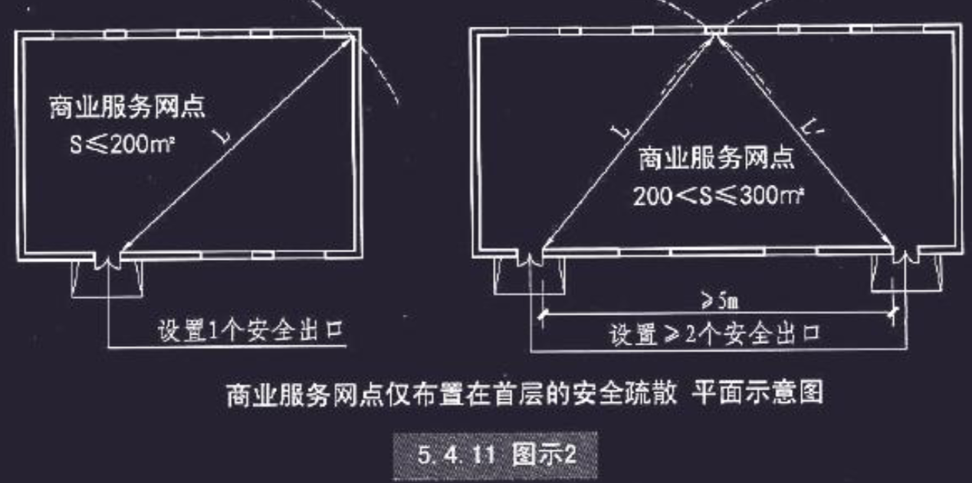
安全出口与 疏散楼梯 | 住宅部分与 非住宅部分 分隔： 1、安全疏散、防火分区和室内消防设置，各算各； 2、与外部消防车道、防火间距，按照建筑整体设计 住宅部分与非住宅部分的安全出口和疏散楼梯应分别独立设置; 为住宅部分服务的地上车库设置独立的疏散楼梯或安全出口。

工业建筑附属用房布置
 | 厂房 | 仓库
员工宿舍 | 严禁设置 | 严禁设置
办公室、休 息室 | 甲、乙类厂房内， 1、内不应设置。 2、墙外：确需贴邻时，耐火等级不低于二级；耐火等级为3h的防爆墙隔开；设置独立的安全 出口。 丙类厂房(丙、丁类仓库)内设置: 采用耐火极限不低于 2.50h 的防火隔墙 和 1.00h 的楼板隔开;（2.5+1+乙级） 至少设置 1 个独立安全出口; 如隔墙上需开设相互连 通的门，应采用乙级防火门。 | 甲、乙类仓库， 1、内严禁设置、并不得贴邻建造 丙类厂房(丙、丁类仓库)内设置: 采用耐火极限不低于 2.50h 的防火隔墙 和 1.00h 的楼板隔开;（2.5+1+乙级） 至少设置 1 个独立安全出口; 如隔墙上需开设相互连 通的门，应采用乙级防火门。
中间仓库 | 1、甲、乙类中间仓库:储量不宜超过一昼夜的需要量; 靠外墙布置。 2、甲、乙、丙类仓库:用防火墙（4）和耐火极限不低于 1.50h 的楼板隔开（4+1.5） 3、丁、戊类仓库:采用耐火极限不低于 2.00h 的防火隔墙和 1.00h 的楼板隔开。（2+1）按人对待
中间储罐 | 1、丙类液体中间储罐应设置在单独房间内，其容量不大于 5m3（民用建筑1m3） 2、应采用耐火极 限不低于 3.00h 的防火隔墙和 1.50h 的楼板与其他部位分隔，房间门应为甲级防火门。（3+1.5+甲）

 |  |  | 0.41025641026

灭火类型对照
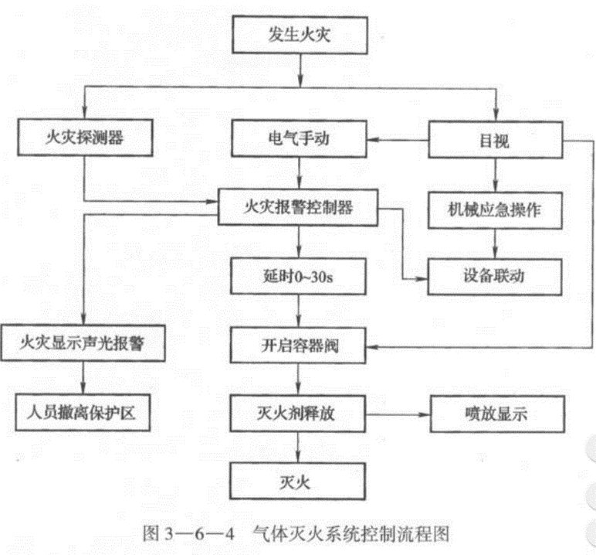
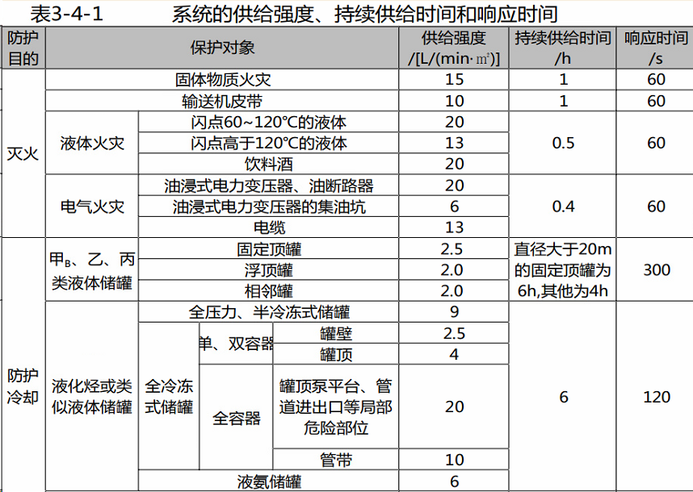
 | 系统 | 灭火机理 |  | 适用范围 | 不适用范围 | 工作原理 | 分类 | 设计参数 | 组件
 | 水喷雾 | 表面冷却 窒息 乳化 稀释 | 冷却窒息全都有 乳化浸湿水与细 抑制干粉同七氟 辐射阻隔细和泡 最后还有隔离粉 | 灭火 1、固体A 2、可燃液体B：丙类液体和饮料酒，如燃油锅炉、发电机油箱、丙类液体输油管 3、 电气E：离心雾化喷头水雾电绝缘性，油浸式电力变压器、电缆隧道、电缆沟、电缆井、电缆夹层 冷却 1、可燃气体和甲、乙、丙类液体的生产、储存装置和装卸设施的防护冷却 2、 化工装置及管道，如加热器、反应器、蒸馏塔等的防护冷却。 典型设置场所 1、建筑内的燃油、燃气锅炉房，可燃油油浸电力变压器室，充可燃油的高压电容器和多油开关室，自备发电机房。 2、单台容量在40MW 及以上的厂矿企业可燃油油浸电力变压器， 单台容量在90MW 及以上的电厂可燃油油浸电力变压器，单台容量在125 MW 及以上的独立变电所可燃油油浸电力变压器。 3、 输送机皮带、电缆、液氨储罐。 4、甲B 、乙、丙类液体储罐，全压力、半冷冻式液化烃储罐，全冷冻式液化烃储罐 | 不适用水 1. 过氧化物：氧化钾、过氧化钠、过氧化钡、过氧化镁等。遇水剧烈反应 2. 遇水燃烧物质：钾、钠、碳化钙、碳化铝、碳化钠、碳化钾等放出热量和产生可燃气体 爆炸或破坏的场所 1. 高温密闭的容器内或空间 2. 表面处于高温可燃液体，可飞溅 | 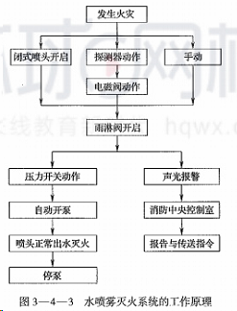 开式系统 | 电动：感烟/感温/缆式探测器 传动管：适合于防爆场所。液体传动管—最高点或最末端自动排气阀；气体传动管—最低点冷凝器和气水分离器 | 工作压力 灭火:0.35mpa 冷却:0.2mpa,甲b，乙丙液体储罐0.15mpa 响应时间：信号—最不利点出水雾时间 灭火：60s 防护冷却：液化生产、储存装置或装卸60s。其他300s 持续时间：见表3-4-1 保护面积 1、规则外表面面积。 2、最小规则形体的外表面面积确 3、 变压器扣除底面积油箱外表面面积，散热器的外表面面积和储油柜（ 油枕）及集油坑的投影面积。 4、分层敷设电缆包容电缆的最小规则形体的外表面积 5、输送机皮带按上行皮带的上表面积 6、开口可燃液体容器按液面积 7、室内保护对象，室内面积或表面面积确定。 | 水雾喷头 类型：离心雾化型水雾喷头和撞击型 工作压力：灭火:0.35mpa；冷却:0.2mpa,甲b，乙丙液体储罐0.15mpa 管道 雨淋阀前管道和阀后管道两部分 阀后管道—系统管道，内外热镀锌钢管，且管道上不设置其他用水设施。 工作压力1.6 MPa， 沟槽式连接件（ 卡箍）连接，或螺纹、法兰连接。镀锌管道不得采用电焊、气焊挖孔、热煨弯或其他破坏镀锌层的操作 管径 镀锌钢管不应小于25 mm; 不锈钢管或铜管不应小于20mm。 最低处或水容易聚集放水阀或排污口
 | 细水雾 | 吸热冷却 窒息 辐射热阻隔 浸湿 （乳化） |  | 1. 可燃固体A 类封闭空间内的可燃固体表面火灾，纸张、木材、纺织品、塑料泡沫、橡胶。 2. 可燃液体 B 类相对封闭空间内的可燃液体火灾，正庚烷或汽油等低闪点 可燃液体和润滑油、液压油等中、高闪点可燃液体火灾。 3、电气火灾E类，电缆、控制柜等电子、电气设备火灾和变压器火灾等。 选型：全淹没的开式系统：液压站、配电室、电缆隧道、电缆夹层、电子信息系统机房、文物库以及采用密集柜存储的图书库、资料库和档案库。局部应用的开式系统：油浸变压器室、涡轮机房、柴油发电机房、润滑油站和燃油锅炉房、厨房内烹妊设备及其排烟罩和排烟管道部位。 闭式系统：采用非密集柜存储的图书库、资料库和档案库。 泵组式系统。难设泵房或消防供电不满足系统要求的 可选瓶组，但闭式系统不应采用瓶组系统。 | 不能遇水 活性金属，如锂、钠、钾、镁、钛、锆、铀、钚；金属醇盐，如甲醇钠等；金属氨基化合物，如氨基钠等。碳化物，如碳化钙等；卤化物，如氯化甲酰、氯化铝等； 氢化物，如氢化铝锂等；卤氧化物，如三溴氧化磷；硅烷，如三氯一氟甲烷；硫化物，如五硫化二磷等； 氰酸盐，如甲基氰酸盐等 可燃气体火灾，液化天然气等低温液化气体的火灾。 可燃固体深位火 | 开式系统，见图。自动控制，火灾，报警控制器收到两个独立的火灾报警信号，自动启动系统控制阀组和消防水泵并向系统管网供水，水雾喷头喷岀细水雾，实施灭火。 闭式系统 见图 | 工作压力：低压系统不大于1.21 MPa ；中压系统大于1.21 ——3.45 MPa ；高压系统大于3.45 Mpa 应用方式：全淹没应用方式、局部应用方式 动作方式：开式系统，全淹没和局部应用。闭式系统又可以分为湿式、干式和预作用三种形式。 雾化介质： 单流体系统；单个管道；双流体系统，水和雾化介质分管在喷头处混合 供水方式：泵组式，用泵组（ 或稳压装置）用于高、中和低压系统。瓶组式用储水容器储水、储气容器适用于中、高压系统。瓶组与泵组结合，高、中和低压系统。 | 喷头压力 1.2mpa 闭式，面积不宜小于140m2, 每套泵组喷头不应超过100 只。 全淹开式系统单个容积泵组不大于3000m3，瓶组系统不宜超过260m3, 且瓶组系统所保护的防护区不宜超过4个。大于分 成多个更小 1、分区危险性相同或相近时，容积最大分区的参数 2、当各分区的火灾危险性存在较大差异时， 系统的设计参数应分别按各自分区的参数确 定。 | 水源（ 储水池、储水箱、储水瓶）+供水装置（ 泵组推动或瓶组推动）+系统管网+控制阀组+细水雾喷头+火灾自动报警及联动控制系统。对水要求高。泵组水质符合《生活饮用水卫生标准》。瓶组水质不应低于《瓶( 桶）装饮用纯净水卫生标准》，补水水源要一致。
 | 泡沫 | 窒息 辐射热阻隔 吸热冷却 |  | 适用场合 提炼、加工生产甲、乙、丙类液体的炼油厂、化工厂、油田、油库，为铁路油槽车装卸油品的鹤管栈桥、码头、飞机库、机场及燃油锅炉房、大型汽车库等。 系统选择 ( 1 ) 甲、乙、丙液体储罐区选用低倍数 ( 2 ) 甲、乙、丙液体储罐区固定式、半固定式或移动式 规定： 低倍数泡符合相关国家标准；油罐中倍数宜为固定式 。 储罐区泡沫： 非水溶性甲、乙、丙类液体固定顶储罐，液上、液下或半液下； 水溶性甲、乙、丙类液体和其他对普通泡沫有破坏作用固定顶储罐，液上或半液下；外浮顶和内浮顶储罐应选用液上；非水溶性液体外浮顶储罐、内浮顶储罐、直径大于18 m 的固定顶储罐以及水溶性液体不得泡沫炮主要灭火设施；高度大于7 m 或直径大于9 m 的固定顶储罐，不得选泡沫枪为主要灭火设施；油罐中倍数泡沫灭火系统应选用液上喷射系统 系统适用场所： ( 1 ) 全淹没高倍：1) 封闭空间2) 有阻止流失的固定围墙或其他围挡 ( 2 ) 全淹没式中倍：1) 小型封闭空间2) 有阻止流失的固定围墙或其他围挡小场所。 ( 3 ) 局部应用高倍：1) 不完全封闭的 A 类与 B 类2) 天然气液化站与接收站的集液池或储罐围堰区 。 ( 4 ) 局部应用中倍数：1) 不完全封闭的 A 类；2) 限定位置的流散 B 类火灾场所。 3) 固定位置不大于100㎡的流淌 B 类 ( 5 ) 移动式高倍：1) 难以确定或难以接近；2) 流淌的 B 类火灾场所。3) 需要排烟、降温或排除有害气体的封闭空间 。 ( 6 ) 移动式中倍：1) 难以确定或难以接近的较小；2) 流散的 B 类；3) 不大于100㎡的流淌 B 类 |  | 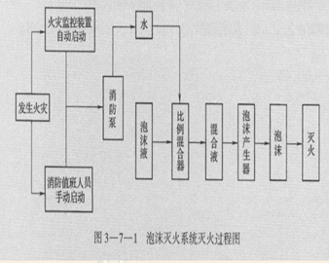 | 喷射方式： 液上：不受油污染、可用廉价的普通蛋白泡沫，可用固定式、半固定式和移动式 液下：固定式和半固定式 半液下： 系统结构 1、固定式系。 2 . 半固定式：固定的泡沫产生器与部分连接管道 3 . 移动式系统 发泡倍数 1、低倍数小于20的泡沫灭火系统。甲、乙、丙类液体储罐及石油化工装置首选 2 . 中倍数 20〜200倍数，多用作辅助灭火设施 。 3 . 高倍大于200的，可用于矿井 系统形式： 1. 全淹没系统；2. 局部应用系统；3. 移动系统 | 低倍数 混合液设计用量=罐内用量+该罐辅助泡沫枪用量+管道剩余量三者之和最大的储罐定 。 时间：将泡沫混合液或泡沫输送到保护对象的时间不应大于5min。 高倍数、中倍数 泡沫淹没深度以下窗口网孔不大于3.15 mm 高倍数淹没深度 1 ) A 类，不应小于最高高度的1.1倍，且最高点以上0.6m 。 2 ) B 类，汽油、煤油、柴油或苯类火高于起火部位2m ;其他B类火灾的泡沫淹没深度应试验确定 A 类，中倍数：1) 覆盖时间不应大于 2 min 。2 ) 厚度宜由试验确定。3 ) 供给时间不小于 12 min。 流散 B 类或不大于100㎡的流淌B类，中倍数 1 ) 沸点不低于45℃的非水溶性，供给强度应大于4L/(min·㎡)。2 ) 室内大于10min 。3 ) 室外大于15min。 | 消防泵 泡沫液泵应耐受时长不低于10min的空载运转。 泡沫比例混合器 ) 环泵式： 适用：建有独立泡沫消防泵站的场所，储罐规格较单一的甲、乙、丙类液体储罐区 1、水池水位不宜高，确保出口背压为零或负压。但当其进口）压力为0.7~0.9MPa 时，出口背压可为0.02〜0.03MPa ( 2 ) 入口不高于泡沫液储罐最低液面1m，影响到泡沫混合比的精度。 ( 3 ) 岀口压力大于零时，吸液管上应设有防止水倒流入泡沫液储罐的措施。 ( 4 ) 并联安装1 个备用泡沫比例混合器。 压力式 适用：低倍数，集中控制流量不变的全淹没高倍数和局部应用高倍数 分类：无囊式和囊式 一体的独立装置，适用于全厂统一采用高压或稳高压消防给水系统的石油化工企业，分散设置独立泡沫站的石油化工生产装置区 。以采用压力比例混合装置时，应考虑囊或储罐内壁材料是否与水成膜泡沫液相适宜 。（腐蚀性） 平衡式： 平衡式泡沫比例混合器的适用范围较广，目前工程中采用较多。尤其是设置若干个独立泡沫站的大型甲、乙、丙类液体储罐区， 管线式： 用于移动式泡沫灭火系统，与泡沫炮、泡沫枪、泡沫产生器装配为一体 泡沫产生装置： 低倍：横式和竖式 高背压：液下 高倍 中倍
 | 干粉 | 化学抑制 隔离 冷却 窒息 |  | 灭火剂类型 1、普通，BC干粉，碳酸氢钠/钾为主要原料，B类、C类、E类 2、多用途：为D类专用，石墨类、氯化钠 3、专用：ABC，磷酸盐类，A类、B类、C类、E类 BC 与 ABC 不兼容 ，与蛋白泡沫或者化学泡沫不兼容 火焰蔓延迅速的易燃液体；它造价低、占地小、不冻结，对于无水及寒冷的我国北方尤为适宜 。 (1) 灭火前可切断气源的气体火灾。C ( 2 ) 易燃、 可燃液体和可熔化固体火灾。B ( 3 ) 可燃固体表面火灾 。A ( 4 ) 带电设备火灾 E | 1、气体：扩散性很强的气体，如氢气、乙炔气体，干粉喷射后难以稀释整个空间的气体， 2、精密仪器仪表会留下残渣，用干粉灭火不适宜 硝化纤维 、炸药等无空气仍能迅速氧化 钾 、钠、镁、钛、铅等活泼金属及其氢化物 |  | 灭火剂类型：BC、ABC、D 应用方式 1、全淹没用于较小的封闭空间、燃烧表面不易确定且不会复燃的场合，如油泵房等类场合。 2. 局部应用仅保护某一局部、设备、室外火灾危险场所等时，可选 择局部应用干粉灭火系统，例如用于保护甲、乙、丙类液体的敞顶罐或槽，不怕粉末污染的电气设备 设计情况 1. 设计型设计计算确定的系统，用于较大的保护场所或有特殊要求 2. 预制型成套干粉灭火设备，只需选型，不必设计计算。不是很大且无特殊要求系统保护情况 1. 组合分配，用一套系统同时保护多个保护对象。 2 . 单元独立，每个保护对象应单独设置一套系统保护 驱动气体储存 1. 储气式，将驱动气体（氮气、二氧化碳）单独储存，灭火时，再将驱动气体充入干粉储罐，实施灭火。干粉灭火系统大多采用。 2. 储压式，驱动气体与干粉同储于一个容器内，灭火时直接启动干粉储罐。要求驱动气体不泄漏。 3 . 燃气式，是在发生火灾时点燃燃气发生器内的固体燃料，通过燃烧生成的燃气压力来驱动干粉 | 与二氧化碳类似 全淹没 1、开口：喷放时不能自动关闭的口，其总面积不大于15% ,且不设底面。 2、耐火极限：门窗的不小于0.50h , 吊顶不小于 0.25 h; 3、压力：围护结构及门窗的允许压力不小于1200 Pa 。 局部应用 1、空气流速不大于 2 m/s ，采取挡风措施。 2、不应有遮挡物。 3、可燃液体液面至容器缘口的距离不小于 150 mm 。 组合分配 储存量：最多的一个防护区或保护对象的储存量。 数量：不超过8个， 备用量：大于5个（不含）时，或48h内不能恢复。 预制 储存量不大于 150 kg 。 管道长度不大于 20 m 。 工作压力不大于 2.5 MPa 。 数量： 一个防护区或保护对象宜用一套护，最多不得超过4套，同时启动时差不大于 2 s | 储存容器 设计压力：1.6MPa 或2.5MPa压力级； 装量系数：不大于 0.85， 增压时间：不大于30 s 。 温度： -20 〜 50℃ 驱动气体 二氧化碳含水不大于 0.015 %， 其他不大于 0.006 % 储存装置间 应靠近防护区，出口应直接通向室外或疏散通道 耐火等级不应低于二级 宜保持干燥和良好通风， 应设应急照明 驱动气体管道 连接牢固，每 安装一段就应吹扫一次，保证管内干净。 在减压阀前，要经过过滤网。 灌装：按规定的品种和数量，在晴天操作应一次装完，密封 喷头 工作压力：（0.5 〜 7 ) x 104Pa 。 间距：不大于2.25m，与墙的距离不大于1m， 保护容积：不大于14m³
 | 气体 | 窒息 冷却 化学抑制（七氟丙烷） |  |  |  | 图3-6-4 | 灭火剂分类： 二氧化碳：管网起点压力，高压5.17 MPa ，低压2.07 Mpa 七氟丙烷剂：卤代烷灭火剂，有毒性 惰性气体：洁净气体灭火系统。IG-01 ( 氩气）灭火系统、IG-1 0 0 ( 氮气）灭火系统、IG-5 5 ( 氩气、氮气）灭火系统、IG-541( 氩气、氮气、二氧化碳） 结构特点： 无管网（预制灭火系统）：柜式和悬挂式 管网：组合分配系统和单元独立系统。前者灭火剂设计用量是按最大的一个防护区或保护对象确定。选择阀、容器阀等的控制，定向释放灭火剂 应用方式：全淹没、局部应用 加压方式 自压式、内储压、外储压 | 防护区：单个封闭空间；同一区间的吊顶层和地板下可合并；管网：一套面积不大于800 m2 , 且容积3600 m3; 预制：面积不大于500 m2 , 且容积不大于1600 m3。 耐火：围护结构及门窗不低于0.50 h，吊顶不低于0.25 h。全淹没（一般为0.5h ) 时间：探测时间+延时时间+释放时间+浸渍时间。延时时间为30 s , 释放灭火的表面火灾不大于1分, 固体深位不大于7 分。 耐压：围护结构允许压强，不低于1200 Pa。 泄压口：全封闭应泄压口，七氟丙烷灭应位于净高的2/3。设在外墙，能手动和自动关闭。未设密封的可不设泄压口，泄压孔。 温度：最低环境温度不应低于-10℃ 安全要求：疏散通道和安全岀口，30s 撤离；应急照明、疏散指示、声音报警器，可增设闪光报警器。永久性标志牌。喷放指示灯信号，应保持到通风换气后，手动解除。机械排风装置，排风口下部并直通室外。通信机房、电子计算机房等场所的通风换气次数应不小于每小时5 次。经过有爆炸危险和变电、配电场所的管网，布设金属箱体等，应设防静电接地 预制：充压压力不大于2.5 MPa。 有气体灭火系统的场所，宜配置空气呼吸器 除二氧化碳的其他气体系统设计 1、有爆炸危险的，采用惰化设计浓度；无爆炸危险的的，采用灭火设计浓度。几种混合，按最大的。 2、两个或以上采用组合分配时，一个系统所保护的防护区不超过8 个。 3、组合分配储存量，按储存量最大确定。储存量=设计用量+ 储存容器剩余量+管网剩余量 4、备用量：72h 内不能重新充装恢复工作的，100%备用 5、设计温度应采用20℃ 6、管网：不用四通分流 7、喷头：保护高度0.3-6.5m; 安装高度小于1.5 m 时，保护半径不大于4.5 m ;喷头安装高度不小于1 .5 m 时，保护半径不大于7.5 m。贴近顶棚，最大不大于0.5 8、预制，一个防护区装数量不宜超过10 台。多台响应时间不超过2s | 除去二氧化碳之外的其他气体系统设计 管网：自动控制、手动控制和机械应急操作 预制：自动控制、手动控制自动控制装置应在接到两个独立的火灾信号后才能启动。 手动控制装置和手动与自动转换装置 在防护区疏散出口门，高度为中心点距地面1.5 m。机械应急操作 装置应设在储瓶间内或防护区疏散出口门 | 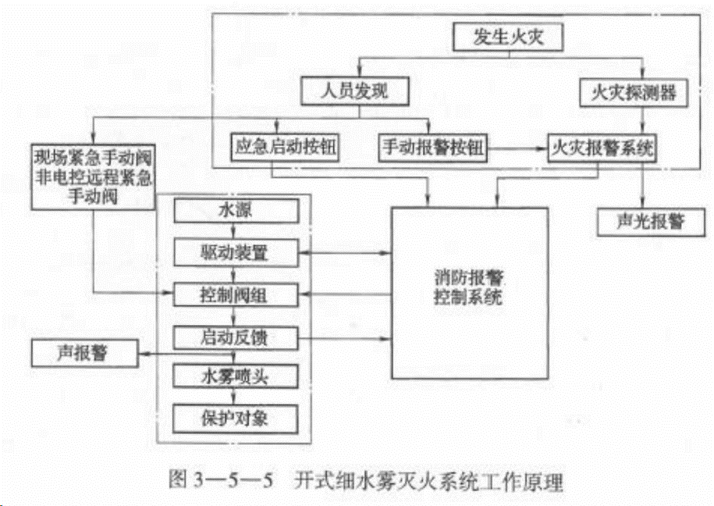
气体 | 二氧化碳 | 窒息（主要） 冷却 |  | 1、C 可切断气源的气体火灾， 2、B 液体火灾或石蜡、沥青等可熔化的固体火灾， 3、A 固体表面火灾及棉毛、织物、纸张等部分固体深位火灾， 4、E 电气火灾 | 硝化纤维、火药等含氧化剂 钾、钠、镁、钛、锆 氢化钾、氢化钠 |  |  | 全淹没 1、对气体、液体、电气火灾和固体表面火灾，不能关闭的开口，面积不大于3% ，且开口不设在底面。 2、耐火极限：门窗的不小于0.50h , 吊顶不小于 0.25 h; 3、压力：围护结构及门窗的允许压力不小于1200 Pa 。 4、设计浓度：不小于灭火浓度的1.7 倍，并不得低于34% 5、时间：喷放不大于1 min。固体深位喷放不大于7 min , 在前2 min 内使二氧化碳的浓度达到30%。 局部应用 1、空气流速不大于3 m/s ，采取挡风措施。 2、不应有遮挡物。 3、可燃液体液面至容器缘口的距离不小于 150 mm 。 4、平直的表面采用面积法；不规则采用体积法。局部应用喷射时间不小于0.5 min。燃点温度低于沸点温度的液体和可熔化固体，喷射时间不小于1.5 min。 组合分配 储存量：最多的一个防护区或保护对象的储存量。 备用量：大于5个（含）时，或48h内不能恢复。 | 储罐： 储存压力：5.17 MPa， 材质：储存装置为无缝钢质容器， 组成：容器阀+连接软管+钢瓶，耐压值22.05 MPa。 高压系统储存装置规格有32 L 、40 L、 45 L 、 50 L 、 82.5 L 工作压力不小于15 MPa，设泄压装置，动作压力应为（ 19 ± 0.95 ) MPa ; 环境温度应为0~49℃ 低压系统设计压力不小于2.5 MPa，绝热措施。两套泄压装置， 动作压力应为( 2.38 ± 0.12 )MPa; 高压报警2.2 MPa，低压报警1.8 MPa 环境温度宜为-23~49℃ 损失量达到其初始充装的10% 时，应能发出声光报警信号并及时补充 排风口高度不大于0.5 m ，通向室外 选择阀：高压不小于12 MPa, 低压不小于2.5 MPa。选择阀应容器阀动作之前打开或同时打开
 | 七氟丙烷 | 降低氧气浓度（化学抑制） 吸热降温（冷却） |  | 1、E 电气火灾、 2、B 液体表面火灾或可熔化的固体火灾、固体表面火灾 3、C 灭火前可切断气源的气体火灾。 | 含氧化剂 如硝化纤维、硝酸钠 活泼金属，如钾、钠、镁、钛、锆、铀等； 金属氢化物，如氢化钾、氢化钠等； 能自行分解的， 如过氧化氢、联胺等 |  |  | 1、浓度： 设计浓度不小于灭火浓度的1.3 倍，惰化设计浓度不应小于惰化浓度的1.1 倍。 固体表面灭火浓度为5.8% , 图书、档案、票据和文物资料库等灭火设计浓度采用10%。 油浸变压器室、带油开关的配电室和自备发电机房等防护区，灭火设计浓度宜采用9%。 通信机房和电子计算机房等防护区，灭火设计浓度宜采用8%。 防护区实际应用浓度不应大于灭火设计浓度的1.1 倍。 2、时间： 喷放时间：在通信机房和电子计算机房等防护区，设计喷放时间不应大于8 s ; 在其他防护区，不大于10 s。 浸渍时间：木材、纸张、织物等固体表面火灾，宜采用20 分钟; 通信机房、电子计算机房内的电气设备火灾，应采用5 min ; 其他固体表面火灾，宜采用1 0 min; 气体和液体火灾，不小于1 min。 用氮气增压输送， 氮气的含水量不应大于0.006%。
 | IG541 | 降低氧浓度（物理灭火剂） |  | 1、E 电气火灾、 2、B 液体表面火灾或可熔化的固体火灾、固体表面火灾 3、C 灭火前可切断气源的气体火灾。 |  |  |  | 设计浓度：不小于灭火浓度的1.3 倍，惰化1.1 倍。固体表面灭火浓度为28.1% 。 当喷放至设计用量的95% 时，喷放时间48s-60s 灭火浸渍 1、木材、纸张、织物等固体表面火灾，宜采用20 min。 2、通信机房、电子计算机房内的电气设备火灾， 宜采用10min。 3、其他固体表面火灾，宜采用10 min。

